상품제안서
맞춤제작 키링 미니쿠션 | 상품코드: S43339

 |  |  |  |  |  |  | 02-713-8555 | www.synergygift.co.kr
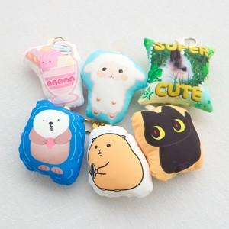 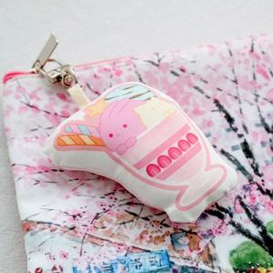 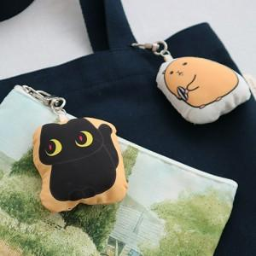

【상세/제작정보】 | <p><span style="font-size: 12pt;">제품 가공 특징상 최소 제작 수량 200개 미만 제작 어려운점 안내드립니다.&nbsp;</span>&nbsp;</p><p>&nbsp;</p><p><span style="font-size: 12pt;">별도 고유의 모양을 지닌 형태, 정사각형 둘다 제작 가능합니다.</span>&nbsp;</p>

【인쇄/포장옵션】 | DTP컬러전사 / OPP(비닐)

【공급단가】 | 수량 | 200~ | 300~ | 500~ | 1,000~ | 3,000~
*VAT별도 | 단가 | 4,300원 | 4,200원 | 4,090원 | 4,030원 | 3,950원

【상품 URL】 | https://www.synergygift.co.kr:443/src/goods_detail.php?gdno=43339

